Tabelle1
Bestimmung des SHRP-Performance Grades in der Schweiz |  |  |  |  |  |  |  |  |  |  | Lokale Lagekorrekturwerte in [°C] |  |  | Regionale Basiswerte und Höhengradienten der Minimum und Maximumtemperaturen
 |  |  |  |  |  |  |  |  |  |  | Lage | Minimum | Maximum | Nr. | Region | Minimum |  | Maximum
1.Schritt | Region |  |  |  |  |  |  |  |  |  | Frei | 0.0 | 0.0 |  |  | c | d | a | b | c | d
 | 1 | Jura |  |  |  |  |  |  |  |  | Mulde | -2.5 | 0.0 | 1 | Jura | -5.5 | -8.3 | 0 | 0 | -5 | 46.9
 | 2 | Genfersee |  |  |  |  |  |  |  |  | Kaltluftsee | -6.0 | 1.0 | 2 | Genfersee | -7.3 | -6.4 | 0 | 0 | -3 | 46.1
 | 3 | Westliches Mittelland |  | x |  |  |  |  |  |  | See | 2.0 | -0.5 | 3 | Westliches Mittelland | -6.7 | -6.8 | 0 | 0 | -3 | 46.1
 | 4 | Östliches Mittelland |  |  |  |  |  |  |  |  | Stadt | 0.5 | 0.5 | 4 | Östliches Mittelland / Voralpen | -5.7 | -8.6 | 0 | 0 | -3 | 46.1
 | 5 | Nördl. Voralpen |  |  |  |  |  |  |  |  | Südhang | 1.5 | 1.5 | 5 | Nördliche Voralpen | -5.6 | -7.5 | 0 | 0 | -2.4 | 25.1
 | 6 | Wallis |  |  |  |  |  |  |  |  | Osthang | 0.7 | 0.0 | 6 | Wallis | -4.8 | -8.3 | -5.9 | 26.1 | -37.8 | 60.3
 | 7 | Graubünden |  |  |  |  |  |  |  |  | Westhang | 0.7 | 0.7 | 7 | Graubünden | -6.5 | -8.2 | -4.2 | 15.5 | -19.6 | 51.8
 | 8 | Alpensüdseite |  |  |  |  |  |  |  |  | Wald | 0.0 | -6.0 | 8 | Alpensüdseite | -5.1 | -6.9 | -4.2 | 15.2 | -17.2 | 50.2
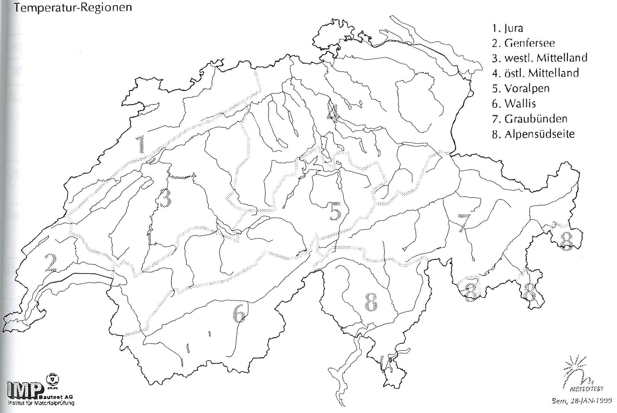
2.Schritt |  | Höhe des Standorts [m] |  | 850

3.Schritt | Lage
 |  | Frei |  | x
 |  | Mulde
 |  | Kaltluftsee
 |  | See
 |  | Stadt
 |  | Südhang
 |  | Osthang
 |  | Westhang
 |  | Wald

4. Schritt |  | Tsmin [°C] | -12.5 |  | mit Lagerkorrektur | -12.5

 |  | Tsmax [°C] | 43.6 |  | mit Lagerkorrektur | 43.6

5. Schritt |  | Tsmax,2cm | [°C] | 43.6

 |  | Tsmax,7cm | [°C] | 38.2

6. Schritt |  | sdmin | [°C] | 3.7

 |  | sdmax | [°C] | 1.0

7. Schritt |  | Tsmin,95% | [°C] | -19.1

 |  | Tsmax,95% | [°C] | 45.3

8. Schritt |  | LT95 |  | -22
 |  |  |  |  |  | Bitumen | PG | 46 | - | 22
 |  | HT95 |  | 46

